상품제안서
하이온 H31 무선 휴대용 LED 미니 손선풍기 | 상품코드: F27317

 |  |  |  |  |  |  | 02-412-0044 | www.easy1.co.kr
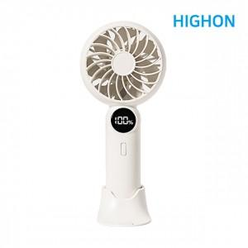

【상세/제작정보】

【인쇄/포장옵션】 | 실크, 레이저, DTF1곳 / 포장지포장

【공급단가】 | 수량 | 80~ | 100~ | 500~ | 1,000~ | 2,000~
*VAT별도 | 단가 | 7,250원 | 7,130원 | 6,960원 | 6,780원 | 6,670원

【상품 URL】 | https://dev.easy1.co.kr:443/src/goods_detail.php?gdno=27317

